关系图
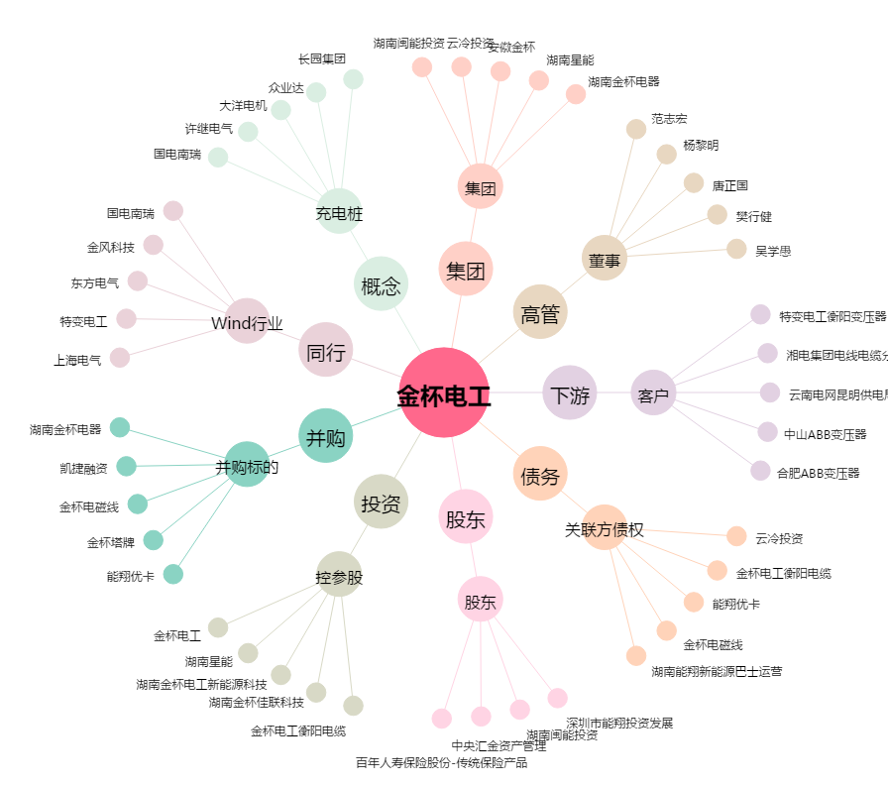
金杯电工[002533.SZ] - 关系概览图

